工作表1
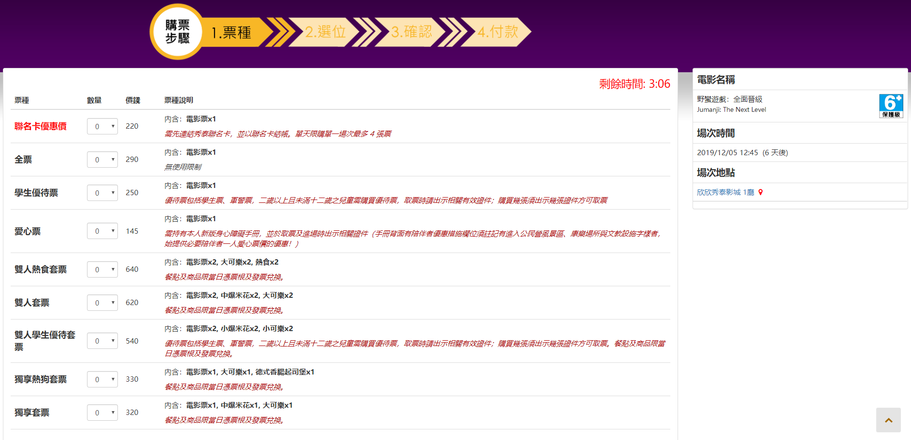
 | https://www.showtimes.com.tw/events/1248302

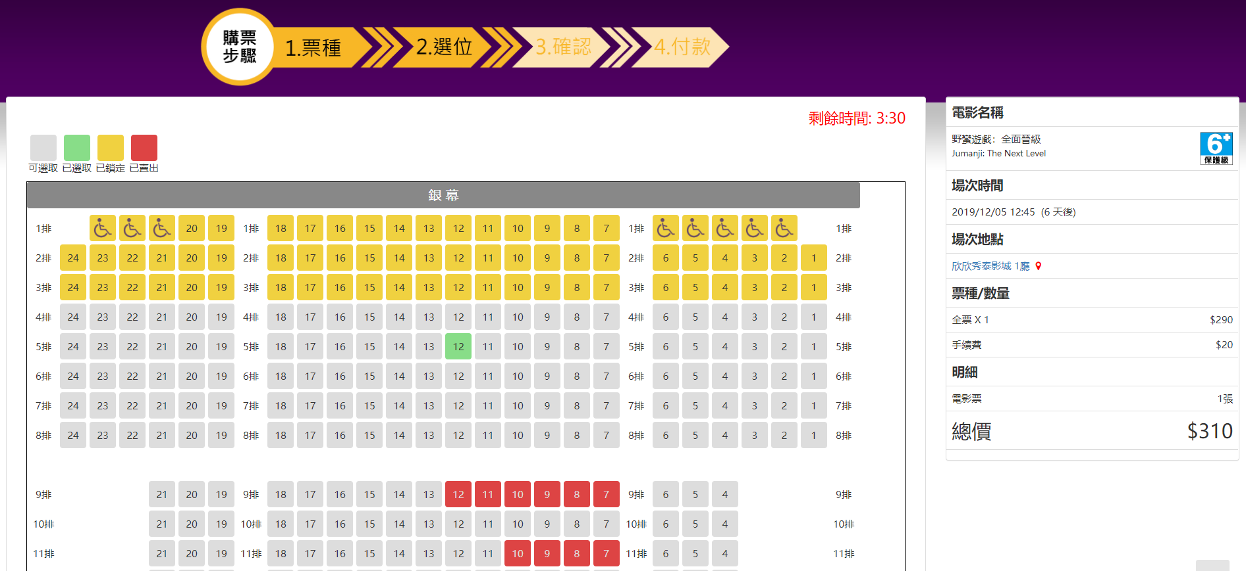
 |  | https://www.showtimes.com.tw/events/1248302/selectSeats

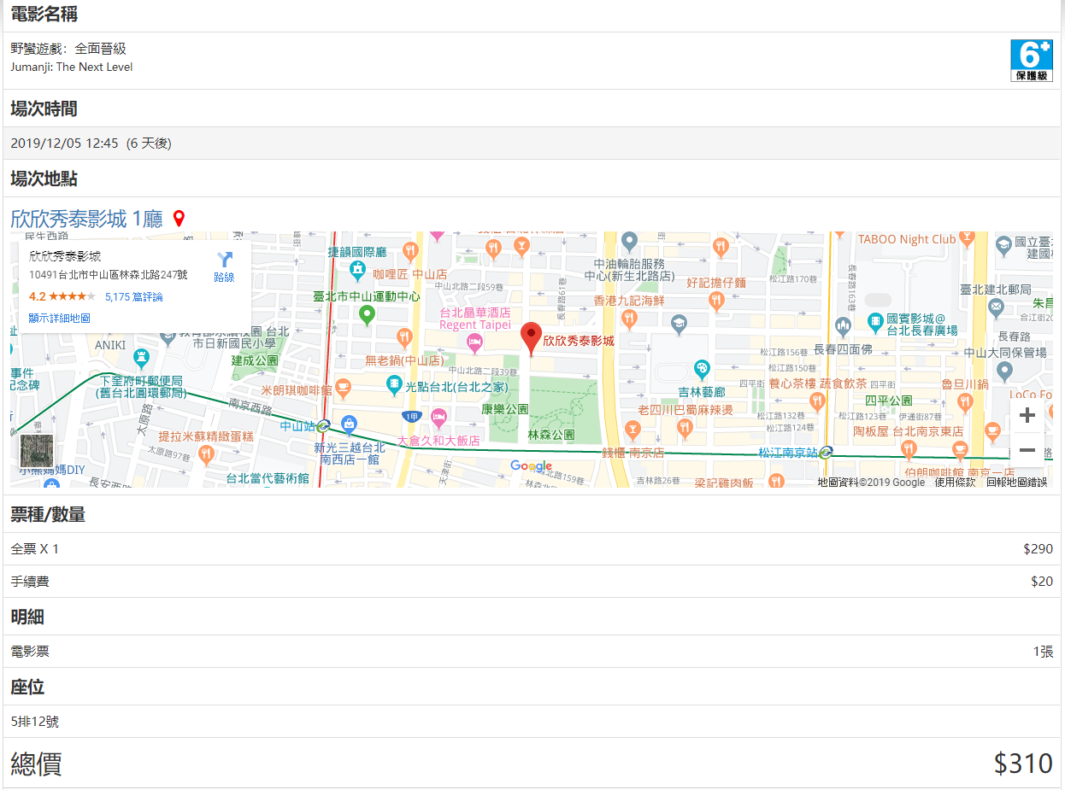
https://www.showtimes.com.tw/events/1248302/confirmOrder

